陈村顺丰（生产地图1129)增加侧边通道
 |  | 1.64m*5 |  |  |  |  |  |  |  | 3.06m
 |  |  |  |  |  |  |  |  |  |  |  |  |  |  |  |  |  |  |  |  |  |  |  |  |  |  |  | 发车区
 | 发车区 | 发车区 | 发车区 | 发车区 | 发车区 |  | 47.59m |  |  |  |  |  |  |  |  |  |  |  |  |  |  |  |  |  |  |  |  | 1.64m*5=8.2m
2.9m |  |  |  |  |  |  |  |  |  |  |  |  |  |  |  |  |  |  |  |  |  |  |  |  |  |  |  | 1号 | 2号 | 3号 | 4号 | 5号
 |  |  |  |  |  | 门洞 |  |  | 门洞

 |  |  | 板房办公室 |  |  |  |  |  | 板房办公室 |  |  |  | 13.19m
 |  |  |  |  |  |  |  |  |  |  |  |  |  |  |  |  |  |  |  |  |  |  |  | 103.84
 |  |  |  |  |  |  |  |  |  |  |  | 广州 |  |  |  | 1.54m
 |  |  |  |  |  |  |  |  |  |  |  | 侧边通道 |  |  |  | 1.64m
 |  |  |  |  |  |  |  |  |  |  |  | 广州 |  |  |  | 1.54m*2 |  |  |  | 9.44 |  |  |  |  |  |  | 放货区
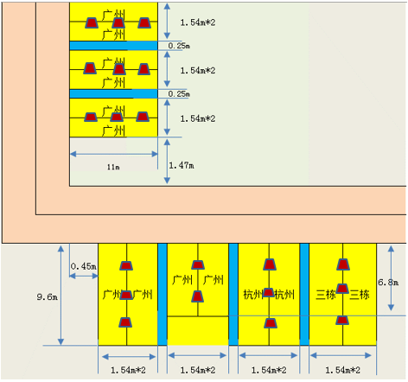
 |  |  |  |  |  |  |  |  |  |  |  | 广州
 |  |  |  |  |  |  |  |  |  |  |  | 侧边通道 |  |  |  | 1.64m
 |  |  |  |  |  |  |  |  |  |  |  | 广州 |  |  |  | 1.54m
 |  |  |  |  |  |  |  |  |  |  |  |  |  |  |  | 1.77m
 |  |  |  |  |  |  |  |  |  |  |  | 11m

 |  |  |  |  |  |  |  | 1.5m |  | 旋转避让点 |  |  |  | 广州 |  | 广州 |  | 广州 |  | 杭州 | 杭州 |  | 三栋 | 三栋

 |  |  |  |  |  |  |  |  |  |  |  |  | 广州 |  |  |  |  |  |  |  |  |  |  |  | 6.8m | 9.6m

 |  |  |  |  |  |  |  |  |  |  |  | 0.45m
 |  |  |  |  |  |  |  |  |  |  |  |  |  |  |  |  | 柱子

 |  |  |  |  |  |  |  |  |  |  |  |  | 1.54m*2 |  |  | 1.54m*2 |  |  |  | 1.54m*2 |  |  | 1.54m*2
 |  |  |  |  |  |  |  |  |  |  |  |  |  |  | 0.25m |  |  |  | 0.25m |  |  | 0.25m

 |  |  |  |  |  |  |  |  |  |  | 5.03m

 |  |  |  |  |  |  |  |  |  |  |  |  |  |  |  |  | 118.272

陈村顺丰（生产地图1028)
 |  | 1.64m*5 |  |  |  |  |  |  | 3.06m

 | 发车区 | 发车区 | 发车区 | 发车区 | 发车区 |  | 47.59m |  |  |  |  |  |  |  |  |  |  |  |  |  |  |  |  |  | 1.64m*5=8.2m
2.9m |  |  |  |  |  |  |  |  |  |  |  |  |  |  |  |  |  |  |  |  |  |  |  |  | 1号 | 2号 | 3号 | 4号 | 5号
 |  |  |  |  |  | 门洞 |  | 门洞

 |  |  | 板房办公室 |  |  |  |  | 板房办公室 |  |  |  | 13.19m

 |  |  |  |  |  |  |  |  |  |  | 广州 |  |  |  | 1.54m*2
 |  |  |  |  |  |  |  |  |  |  | 广州
 |  |  |  |  |  |  |  |  |  |  |  |  |  |  | 0.25m
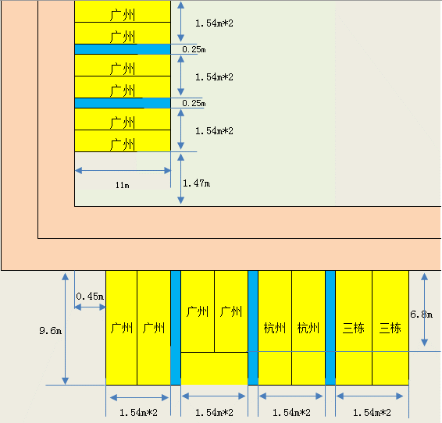
 |  |  |  |  |  |  |  |  |  |  | 广州 |  |  |  | 1.54m*2 |  |  |  |  | 9.74
 |  |  |  |  |  |  |  |  |  |  | 广州
 |  |  |  |  |  |  |  |  |  |  |  |  |  |  | 0.25m
 |  |  |  |  |  |  |  |  |  |  | 广州 |  |  |  | 1.54m*2
 |  |  |  |  |  |  |  |  |  |  | 广州

 |  |  |  |  |  |  |  |  |  |  | 11m |  |  |  | 1.47m

 |  |  |  |  |  |  |  |  |  |  |  | 广州 | 广州 |  | 广州 |  | 广州 |  | 杭州 | 杭州 |  | 三栋 | 三栋
 |  |  |  |  |  |  |  |  |  |  | 0.45m
 |  |  |  |  |  |  |  |  |  |  |  |  |  |  |  |  |  |  |  |  |  |  |  | 6.8m
 |  |  |  |  |  |  |  |  |  | 9.6m

 |  |  |  |  |  |  |  |  |  |  |  |  |  |  |  | 柱子

 |  |  |  |  |  |  |  |  |  |  |  | 1.54m*2 |  |  | 1.54m*2 |  |  |  | 1.54m*2 |  |  | 1.54m*2
 |  |  |  |  |  |  |  |  |  |  |  |  |  | 0.25m |  |  |  | 0.25m |  |  | 0.25m

 |  |  |  |  |  |  |  |  |  |  |  |  |  |  | 13.07

陈村顺丰（生产地图）
 |  |  |  |  |  |  |  |  |  |  |  |  |  | 2m
 |  |  |  |  |  |  |  |  |  | 1.3m |  | 暂存区
 |  |  |  |  |  |  |  |  |  |  |  |  |  |  |  | 0.4m
 |  |  |  |  |  |  |  |  |  | 1.3m |  | 暂存区
新增两个发车位
两个发车位改到些处
 |  |  |  |  |  |  |  |  |  |  |  | 6m

从此处开始为新增线路
 |  |  | 柱子
 |  |  |  |  |  |  |  |  |  |  | 8.2m
待叉区 | 待叉区 | 待叉区 | 待叉区 | 待叉区
 |  |  |  |  |  | 发车区 | 发车区 | 发车区 | 发车区 | 发车区
 |  |  |  |  |  |  |  |  |  |  |  |  |  |  |  |  |  | 2.34m |  | 0.4m
 |  |  |  |  |  |  |  |  |  |  |  |  |  |  |  |  |  |  |  |  |  |  |  |  |  | 3.04m

 |  |  |  |  |  |  |  |  |  |  |  | 暂存区 |  |  | 4.55m | 暂存区 |  | 柱子 | 暂存区 |  | 暂存区 | 14.56m
 |  |  |  |  | 7.06米 |  |  |  |  |  |  |  | 4.5m
 |  |  |  |  |  |  |  |  |  |  |  |  |  |  |  |  | 7.5m

 |  |  |  |  |  |  |  |  |  |  |  |  |  |  |  |  |  |  | 1.3m |  | 1.3m |  | 27.42m

 |  |  |  |  |  |  |  |  |  |  |  |  |  |  |  |  |  |  |  |  |  |  |  |  |  |  |  |  |  |  |  | 30cm
 |  |  |  |  |  |  |  |  |  |  |  |  |  |  |  |  |  |  |  |  |  |  |  | 3.04m | 3.0m | 1.5m*6个板 | 1.5m*4个板 | 1.83m | 1.5m*6个板 | 1.5m*6个板

 |  |  |  |  |  |  |  |  |  |  |  |  |  |  |  |  |  |  |  |  |  |  |  |  |  |  |  |  |  |  | 9m

 |  |  |  |  |  |  |  |  |  |  |  |  |  |  |  |  |  |  |  |  |  |  |  |  |  | 2.64m |  |  | 2.64m
 |  |  |  |  |  |  |  |  |  |  |  |  |  |  |  |  |  |  |  |  |  |  |  |  |  | 库位1.3m斑马胶0.04m |  |  | 库位1.3m斑马胶0.04m

